Munka3
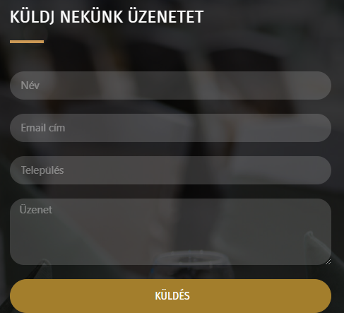
Mező | Leírás
Név (Name) | üzenet küldés
Állapot (Status) | draft
Előfeltétel (Precondition) | https://optikart.hu/kapcsolat/#contact
Cél (Objective) | Látható legyen a sikeres elküldés
Prioritás (Priority) | Alacsony
Felelős (Owner) | Magyar Márk
Becsült idő (Estimated Time): | 5 perc
Teszt szkript lépések (Steps) | 1. Nyissa meg a https://optikart.hu/kapcsolat/#contact webhelyet 2. Görgessen lejebb 3. Töltse ki a küldj nekünk üzenet felületet 4. Amennyiben sikeres a küldés gomb alatt megjelenik egy szürke visszajelzés
Test Script Test - Tesztadatok (Test Data) | https://optikart.hu/kapcsolat/#contact
Test Script Test - Várt eredmény (Expected Result) | A megjelenő szöveg bele olvad a háttérbe
Test Script Test - Tényleges eredmény (Actual Result): | Látható legyen a sikeres elküldés

